Sheet1
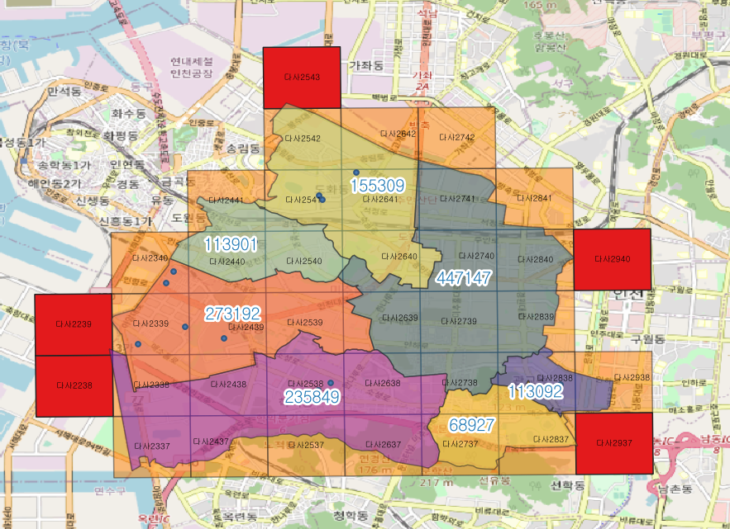
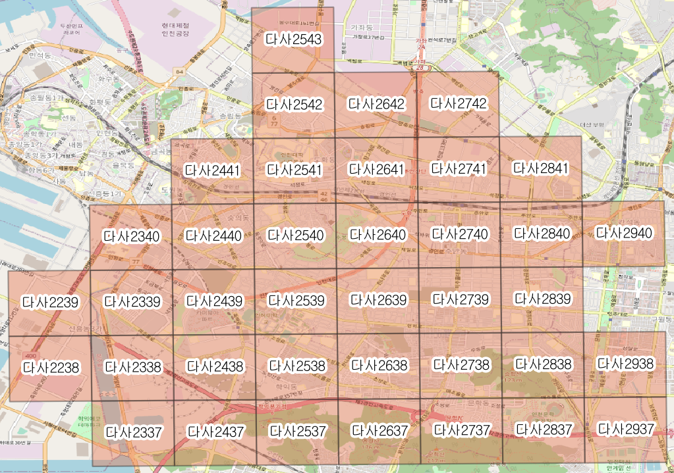
gid(격자) | xcoord(중심점 경도) | ycoord(중심점 위도) | 가장 가까운 충전소 | xcoord(충전소 경도) | ycoord(충전소 위도) | 최근접 충전소 거리(km) | 고정인구수 | 유동인구수 | 연면적의 합 | 셀 내의 충전소 이용률 | 공공시설 | 관광지 | 교통시설 | 상업시설 | 주거지 | 편의시설
다사2337 | 126.63529309 | 37.433503643 | 용현금호2차 아파트 | 126.63529309 | 37.433503643 | 1.6855527159 | 0 | 26038.133742 | 2084.79 |  | 2 | 1 | 24 | 18 | 0 | 4
다사2338 | 126.63518937 | 37.442516375 | 용현금호2차 아파트 | 126.63518937 | 37.442516375 | 0.69664608581 | 1919 | 47121.773078 | 1431.73 |  | 10 | 0 | 42 | 118 | 6 | 84
다사2339 | 126.63508562 | 37.451529093 | 용현금호2차 아파트 | 126.63508562 | 37.451529093 | 0.3617391975 | 25776 | 52223.827124 | 1004.75 | 0 | 139 | 7 | 438 | 689 | 446 | 1016
다사2340 | 126.63498181 | 37.460541797 | 용현대우 아파트 | 126.63498181 | 37.460541797 | 0.33677914949 | 8514 | 16173.679521 | 1683.87 | 0.071428571429 | 63 | 0 | 232 | 478 | 147 | 370
다사2437 | 126.64659529 | 37.433585788 | 인천 학익풍림아이원 아파트 | 126.64659529 | 37.433585788 | 1.473051831 | 0 | 21111.632013 | 635.74 |  | 12 | 1 | 51 | 38 | 3 | 39
다사2438 | 126.64649293 | 37.442598547 | 인천업사이클 에코센터 | 126.64649293 | 37.442598547 | 0.75769386709 | 2717 | 46107.497241 | 2534.28 |  | 13 | 1 | 23 | 75 | 10 | 57
다사2439 | 126.64639053 | 37.451611291 | 인천업사이클 에코센터 | 126.64639053 | 37.451611291 | 0.25083485519 | 24518 | 63116.586579 | 1840.67 | 0.46428571429 | 50 | 10 | 209 | 320 | 187 | 302
다사2440 | 126.64628808 | 37.460624022 | 미추홀구청 | 126.64628808 | 37.460624022 | 0.48724163882 | 26427 | 57928.721385 | 692.72 | 0.26785714286 | 161 | 11 | 574 | 929 | 447 | 861
다사2441 | 126.64618559 | 37.469636739 | 미추홀구청 | 126.64618559 | 37.469636739 | 0.7630896156 | 7151 | 21992.135776 | 382.29 |  | 91 | 12 | 265 | 437 | 171 | 499
다사2537 | 126.65789754 | 37.433666852 | 인천 학익풍림아이원 아파트 | 126.65789754 | 37.433666852 | 0.92113985834 | 1876 | 13694.713171 | 1215.76 |  | 13 | 6 | 96 | 68 | 86 | 81
다사2538 | 126.65779654 | 37.442679637 | 인천 학익풍림아이원 아파트 | 126.65779654 | 37.442679637 | 0.18545644922 | 21486 | 40333.961234 | 1517.75 | 0.24107142857 | 66 | 11 | 220 | 357 | 186 | 425
다사2539 | 126.65769549 | 37.451692408 | 학익동아풍림 아파트 | 126.65769549 | 37.451692408 | 1.0331779872 | 10935 | 59918.496974 | 283.03 |  | 101 | 3 | 462 | 401 | 534 | 630
다사2540 | 126.6575944 | 37.460705165 | 미추홀구청 | 126.6575944 | 37.460705165 | 0.71888791183 | 19558 | 57426.325661 | 259.41 |  | 59 | 14 | 698 | 438 | 579 | 468
다사2541 | 126.65749326 | 37.469717908 | 인천에스케이스카이뷰 | 126.65749326 | 37.469717908 | 0.21541386172 | 10395 | 40695.200558 | 1084.81 | 0.29017857143 | 105 | 0 | 230 | 248 | 170 | 463
다사2542 | 126.65739208 | 37.478730637 | 인천에스케이스카이뷰 | 126.65739208 | 37.478730637 | 0.94168251977 | 6028 | 32146.053994 | 885.43 |  | 25 | 4 | 271 | 377 | 125 | 160
다사2637 | 126.66919983 | 37.433746836 | 학익동아풍림 아파트 | 126.66919983 | 37.433746836 | 1.2218455317 | 1402 | 27223.474301 | 785.05 |  | 8 | 3 | 51 | 21 | 50 | 36
다사2638 | 126.66910019 | 37.442759647 | 학익동아풍림 아파트 | 126.66910019 | 37.442759647 | 0.6704911024 | 17733 | 44599.65837 | 614.98 |  | 153 | 10 | 555 | 499 | 377 | 804
다사2639 | 126.6690005 | 37.451772443 | 학익동아풍림 아파트 | 126.6690005 | 37.451772443 | 1.1863988259 | 20483 | 69234.741381 | 278.98 |  | 105 | 4 | 729 | 551 | 647 | 664
다사2640 | 126.66890076 | 37.460785226 | 제물포지사 | 126.66890076 | 37.460785226 | 1.2567844959 | 18651 | 50002.862481 | 451.6 |  | 96 | 6 | 632 | 547 | 542 | 432
다사2641 | 126.66880098 | 37.469797995 | 도화e편한세상 | 126.66880098 | 37.469797995 | 0.54643416213 | 23206 | 41560.990248 | 1036.89 | 0.63571428571 | 64 | 9 | 525 | 495 | 391 | 343
다사2642 | 126.66870116 | 37.47881075 | 도화e편한세상 | 126.66870116 | 37.47881075 | 0.63619783759 | 2367 | 15734.508291 | 1007.74 |  | 21 | 6 | 212 | 484 | 20 | 87
다사2737 | 126.68050217 | 37.433825739 | 문학호산 아파트 | 126.68050217 | 37.433825739 | 0.44228589575 | 8823 | 33873.127314 | 536.64 | 0 | 28 | 7 | 308 | 148 | 328 | 250
다사2738 | 126.68040388 | 37.442838575 | 문학호산 아파트 | 126.68040388 | 37.442838575 | 0.63654370664 | 26339 | 58008.789874 | 743.68 |  | 54 | 13 | 509 | 463 | 493 | 475
다사2739 | 126.68030555 | 37.451851398 | 문학호산 아파트 | 126.68030555 | 37.451851398 | 1.617436661 | 21532 | 72384.829647 | 318.69 |  | 158 | 2 | 641 | 650 | 532 | 847
다사2740 | 126.68020717 | 37.460864206 | 도화e편한세상 | 126.68020717 | 37.460864206 | 1.955233614 | 27472 | 68367.26273 | 936.23 |  | 180 | 11 | 881 | 1160 | 579 | 1340
다사2741 | 126.68010875 | 37.469877 | 도화e편한세상 | 126.68010875 | 37.469877 | 1.3884376612 | 12808 | 66711.658048 | 1032.53 |  | 92 | 2 | 477 | 610 | 358 | 584
다사2742 | 126.68001028 | 37.478889781 | 도화e편한세상 | 126.68001028 | 37.478889781 | 1.4261545304 | 53 | 2287.6945364 | 4286.15 |  | 7 | 0 | 88 | 404 | 0 | 71
다사2837 | 126.69180455 | 37.433903561 | 관교쌍용 아파트 | 126.69180455 | 37.433903561 | 1.0218352067 | 1150 | 20912.587392 | 3684.13 |  | 17 | 7 | 78 | 98 | 83 | 114
다사2838 | 126.69170762 | 37.442916423 | 관교쌍용 아파트 | 126.69170762 | 37.442916423 | 0.31481578227 | 16563 | 92217.856244 | 1163.26 | 0.2619047619 | 74 | 15 | 122 | 429 | 97 | 603
다사2839 | 126.69161064 | 37.451929271 | 관교쌍용 아파트 | 126.69161064 | 37.451929271 | 1.0749049479 | 9706 | 51625.600621 | 378.12 |  | 111 | 10 | 625 | 738 | 422 | 752
다사2840 | 126.69151362 | 37.460942104 | 관교쌍용 아파트 | 126.69151362 | 37.460942104 | 2.0525794019 | 25023 | 59320.076864 | 1052.18 |  | 201 | 4 | 699 | 898 | 519 | 945
다사2841 | 126.69141655 | 37.469954924 | 도화e편한세상 | 126.69141655 | 37.469954924 | 2.3575992836 | 929 | 5140.6366328 | 622.58 |  | 110 | 6 | 363 | 711 | 291 | 585
다사2938 | 126.7030114 | 37.44299319 | 관교쌍용 아파트 | 126.7030114 | 37.44299319 | 0.68731569825 | 2189 | 31448.074344 | 10352.49 |  | 172 | 7 | 408 | 1521 | 232 | 1017

